数据透视表1
完成 店面销售数据的数据透视表及数据透视图。效果如图所示。
产品 | 店面编号 | 客户编号 | 第1季度 | 第2季度 | 第3季度 | 第4季度
D | D001 | N1001 | 1,550.40 | 0.00 | 0.00 | 0.00
A | D002 | N2002 | 1,170.00 | 0.00 | 450.00 | 0.00
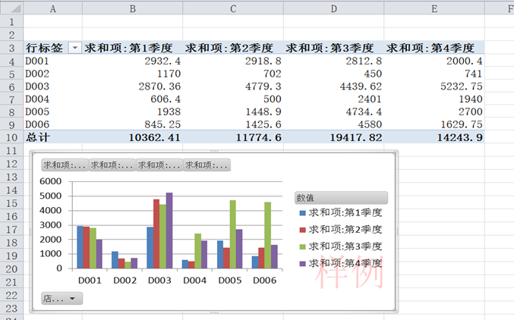
A | D003 | N3006 | 1,123.20 | 0.00 | 0.00 | 2,607.15
D | D001 | N1003 | 1,088.00 | 0.00 | 0.00 | 0.00
C | D006 | N6001 | 551.25 | 0.00 | 0.00 | 0.00
B | D005 | N5003 | 544.00 | 0.00 | 0.00 | 0.00
D | D004 | N4002 | 544.00 | 0.00 | 0.00 | 0.00
A | D003 | N3001 | 312.00 | 0.00 | 0.00 | 0.00
C | D003 | N3005 | 308.70 | 0.00 | 0.00 | 0.00
C | D001 | N1006 | 294.00 | 0.00 | 0.00 | 736.00
C | D006 | N6005 | 294.00 | 0.00 | 0.00 | 0.00
C | D005 | N5004 | 147.00 | 0.00 | 0.00 | 1,000.00
C | D005 | N5001 | 147.00 | 0.00 | 0.00 | 1,500.00
A | D004 | N4001 | 62.40 | 0.00 | 0.00 | 0.00
C | D003 | N3002 | 26.46 | 0.00 | 419.52 | 110.40
D | D003 | N3003 | 0.00 | 2,427.60 | 1,776.50 | 0.00
A | D001 | N1009 | 0.00 | 1,560.00 | 936.00 | 0.00
注意：本作业文件共2张sheet，每个sheet上的作业均需分别完成。
C | D001 | N1002 | 0.00 | 920.00 | 0.00 | 0.00
D | D003 | N3004 | 0.00 | 892.50 | 0.00 | 0.00
A | D005 | N5002 | 0.00 | 877.50 | 0.00 | 0.00
A | D002 | N2003 | 0.00 | 702.00 | 0.00 | 0.00
B | D003 | N3005 | 0.00 | 600.00 | 0.00 | 0.00
A | D006 | N6006 | 0.00 | 592.80 | 0.00 | 0.00
C | D006 | N6005 | 0.00 | 515.20 | 0.00 | 0.00
D | D005 | N5003 | 0.00 | 323.00 | 0.00 | 0.00
A | D006 | N6003 | 0.00 | 280.80 | 0.00 | 0.00 | 行标签 | 求和项:第1季度 | 求和项:第2季度 | 求和项:第3季度 | 求和项:第4季度
C | D005 | N5004 | 0.00 | 248.40 | 524.40 | 0.00 | D001 | 2932.4 | 2918.8 | 2812.8 | 2000.4
C | D003 | N3006 | 0.00 | 165.60 | 0.00 | 0.00 | D002 | 1170 | 702 | 450 | 741
C | D001 | N1003 | 0.00 | 92.00 | 1,104.00 | 0.00 | D003 | 2870.36 | 4779.3 | 4439.62 | 5232.75
A | D006 | N6006 | 0.00 | 0.00 | 3,900.00 | 789.75 | D004 | 606.4 | 500 | 2401 | 1940
D | D005 | N5004 | 0.00 | 0.00 | 2,380.00 | 0.00 | D005 | 1938 | 1448.9 | 4734.4 | 2700
D | D004 | N4009 | 0.00 | 0.00 | 2,261.00 | 0.00 | D006 | 845.25 | 1425.6 | 4580 | 1629.75
C | D003 | N3007 | 0.00 | 0.00 | 1,223.60 | 0.00 | 总计 | 10362.41 | 11774.6 | 19417.82 | 14243.9
D | D003 | N3008 | 0.00 | 0.00 | 1,020.00 | 0.00
C | D001 | N1004 | 0.00 | 0.00 | 772.80 | 736.00
 | 计数项:第1季度 | 求和项:第2季度 | 求和项:第3季度 | 求和项:第4季度
D001 | 8 | 2918.8 | 2812.8 | 2000.4
D002 | 3 | 702 | 450 | 741
D003 | 15 | 4779.3 | 4439.62 | 5232.75
D004 | 7 | 500 | 2401 | 1940
D005 | 12 | 1448.9 | 4734.4 | 2700
D006 | 9 | 1425.6 | 4580 | 1629.75
D | D006 | N6001 | 0.00 | 0.00 | 680.00 | 0.00
C | D005 | N5005 | 0.00 | 0.00 | 368.00 | 0.00
D | D005 | N5006 | 0.00 | 0.00 | 340.00 | 0.00
D | D004 | N4008 | 0.00 | 0.00 | 0.00 | 1,700.00
A | D003 | N3009 | 0.00 | 0.00 | 0.00 | 1,170.00
A | D002 | N2001 | 0.00 | 0.00 | 0.00 | 741.00
D | D003 | N3001 | 0.00 | 0.00 | 0.00 | 510.00
D | D001 | N1005 | 0.00 | 0.00 | 0.00 | 510.00
D | D006 | N6006 | 0.00 | 0.00 | 0.00 | 340.00
B | D005 | N5002 | 0.00 | 0.00 | 0.00 | 200.00
B | D004 | N4007 | 0.00 | 0.00 | 0.00 | 60.00
C | D003 | N3006 | 0.00 | 0.00 | 0.00 | 55.20
D | D003 | N3002 | 500.00 | 693.60 | 0.00 | 0.00
D | D001 | N1006 |  | 346.80 | 0.00 | 0.00
C | D006 | N6006 | 0.00 | 36.80 | 0.00 | 500.00
D | D005 | N5004 | 500.00 | 0.00 | 612.00 | 0.00
D | D005 | N5003 | 600.00 | 0.00 | 510.00 | 0.00
B | D004 | N4006 | 0.00 | 0.00 | 140.00 | 0.00
A | D003 | N3003 | 600.00 | 0.00 | 0.00 | 780.00
B | D004 | N4002 | 0.00 | 500.00 | 0.00 | 180.00
C | D001 | N1001 |  | 0.00 | 0.00 | 18.40

数据透视表2
店面产品销售数据透视表。效果如图所示。
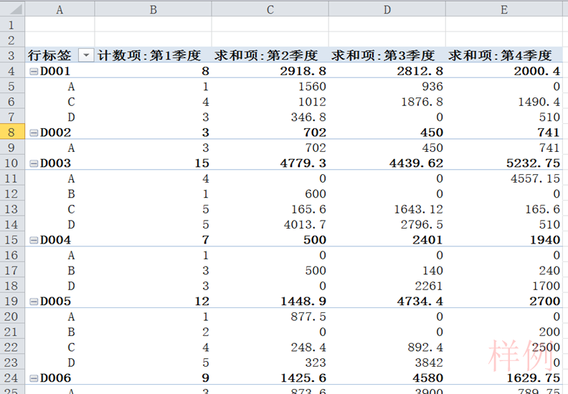
产品 | 店面编号 | 客户编号 | 第1季度 | 第2季度 | 第3季度 | 第4季度
D | D001 | N1001 | 1,550.40 | 0.00 | 0.00 | 0.00
A | D002 | N2002 | 1,170.00 | 0.00 | 450.00 | 0.00
A | D003 | N3006 | 1,123.20 | 0.00 | 0.00 | 2,607.15
D | D001 | N1003 | 1,088.00 | 0.00 | 0.00 | 0.00
C | D006 | N6001 | 551.25 | 0.00 | 0.00 | 0.00
B | D005 | N5003 | 544.00 | 0.00 | 0.00 | 0.00
D | D004 | N4002 | 544.00 | 0.00 | 0.00 | 0.00
A | D003 | N3001 | 312.00 | 0.00 | 0.00 | 0.00
C | D003 | N3005 | 308.70 | 0.00 | 0.00 | 0.00
C | D001 | N1006 | 294.00 | 0.00 | 0.00 | 736.00
C | D006 | N6005 | 294.00 | 0.00 | 0.00 | 0.00
C | D005 | N5004 | 147.00 | 0.00 | 0.00 | 1,000.00
C | D005 | N5001 | 147.00 | 0.00 | 0.00 | 1,500.00
A | D004 | N4001 | 62.40 | 0.00 | 0.00 | 0.00
C | D003 | N3002 | 26.46 | 0.00 | 419.52 | 110.40
D | D003 | N3003 | 0.00 | 2,427.60 | 1,776.50 | 0.00
A | D001 | N1009 | 0.00 | 1,560.00 | 936.00 | 0.00
C | D001 | N1002 | 0.00 | 920.00 | 0.00 | 0.00
D | D003 | N3004 | 0.00 | 892.50 | 0.00 | 0.00
A | D005 | N5002 | 0.00 | 877.50 | 0.00 | 0.00
A | D002 | N2003 | 0.00 | 702.00 | 0.00 | 0.00
B | D003 | N3005 | 0.00 | 600.00 | 0.00 | 0.00
A | D006 | N6006 | 0.00 | 592.80 | 0.00 | 0.00
C | D006 | N6005 | 0.00 | 515.20 | 0.00 | 0.00
D | D005 | N5003 | 0.00 | 323.00 | 0.00 | 0.00
A | D006 | N6003 | 0.00 | 280.80 | 0.00 | 0.00
C | D005 | N5004 | 0.00 | 248.40 | 524.40 | 0.00
C | D003 | N3006 | 0.00 | 165.60 | 0.00 | 0.00
C | D001 | N1003 | 0.00 | 92.00 | 1,104.00 | 0.00
A | D006 | N6006 | 0.00 | 0.00 | 3,900.00 | 789.75
D | D005 | N5004 | 0.00 | 0.00 | 2,380.00 | 0.00
D | D004 | N4009 | 0.00 | 0.00 | 2,261.00 | 0.00
C | D003 | N3007 | 0.00 | 0.00 | 1,223.60 | 0.00
D | D003 | N3008 | 0.00 | 0.00 | 1,020.00 | 0.00
C | D001 | N1004 | 0.00 | 0.00 | 772.80 | 736.00
D | D006 | N6001 | 0.00 | 0.00 | 680.00 | 0.00
C | D005 | N5005 | 0.00 | 0.00 | 368.00 | 0.00
D | D005 | N5006 | 0.00 | 0.00 | 340.00 | 0.00
D | D004 | N4008 | 0.00 | 0.00 | 0.00 | 1,700.00
A | D003 | N3009 | 0.00 | 0.00 | 0.00 | 1,170.00
A | D002 | N2001 | 0.00 | 0.00 | 0.00 | 741.00
D | D003 | N3001 | 0.00 | 0.00 | 0.00 | 510.00
D | D001 | N1005 | 0.00 | 0.00 | 0.00 | 510.00
D | D006 | N6006 | 0.00 | 0.00 | 0.00 | 340.00
B | D005 | N5002 | 0.00 | 0.00 | 0.00 | 200.00
B | D004 | N4007 | 0.00 | 0.00 | 0.00 | 60.00
C | D003 | N3006 | 0.00 | 0.00 | 0.00 | 55.20
D | D003 | N3002 | 500.00 | 693.60 | 0.00 | 0.00
D | D001 | N1006 |  | 346.80 | 0.00 | 0.00
C | D006 | N6006 | 0.00 | 36.80 | 0.00 | 500.00
D | D005 | N5004 | 500.00 | 0.00 | 612.00 | 0.00
D | D005 | N5003 | 600.00 | 0.00 | 510.00 | 0.00
B | D004 | N4006 | 0.00 | 0.00 | 140.00 | 0.00
A | D003 | N3003 | 600.00 | 0.00 | 0.00 | 780.00
B | D004 | N4002 | 0.00 | 500.00 | 0.00 | 180.00
C | D001 | N1001 |  | 0.00 | 0.00 | 18.40

柱形图1
完成“四种产品季度销售数据比较”的柱形图，效果如图所示。
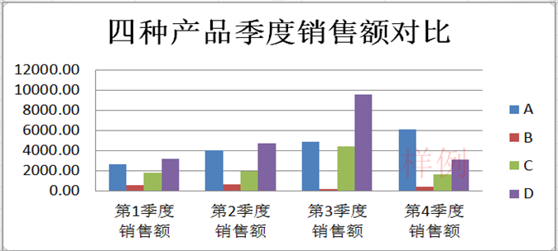
产品 | 第1季度 销售额 | 第2季度 销售额 | 第3季度 销售额 | 第4季度 销售额
A | 2667.60 | 4013.10 | 4836.00 | 6087.90
B | 544.00 | 600.00 | 140.00 | 440.00
C | 1768.41 | 1978.00 | 4412.32 | 1656.00
D | 3182.40 | 4683.50 | 9579.50 | 3060.00
季度合计 | 8162.41 | 11274.60 | 18967.82 | 11243.90

注意：本作业文件共七张sheet，每个sheet上的作业均需分别完成。

柱形图2
创建四种产品全年销售额对比柱形图图表，并将图表移动到适当位置。效果如图。
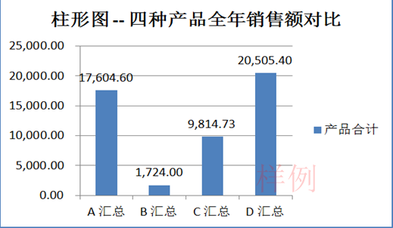
产品 | 第1季度 销售额 | 第2季度 销售额 | 第3季度 销售额 | 第4季度 销售额 | 产品合计
A | 2667.60 | 4013.10 | 4836.00 | 6087.90 | 17604.60
B | 544.00 | 600.00 | 140.00 | 440.00 | 1724.00
C | 1768.41 | 1978.00 | 4412.32 | 1656.00 | 9814.73
D | 3182.40 | 4683.50 | 9579.50 | 3060.00 | 20505.40
季度合计 | 8162.41 | 11274.60 | 18967.82 | 11243.90

饼图
完成四个季度销售业绩比较的饼图。效果如图。
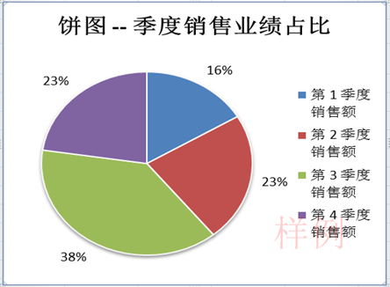
产品 | 第1季度 销售额 | 第2季度 销售额 | 第3季度 销售额 | 第4季度 销售额 | 产品合计
A | 2667.60 | 4013.10 | 4836.00 | 6087.90 | 17604.60
B | 544.00 | 600.00 | 140.00 | 440.00 | 1724.00
C | 1768.41 | 1978.00 | 4412.32 | 1656.00 | 9814.73
D | 3182.40 | 4683.50 | 9579.50 | 3060.00 | 20505.40
季度合计 | 8162.41 | 11274.60 | 18967.82 | 11243.90

折线图1
完成四种产品4个季度销售变化趋势的折线图。效果如图。
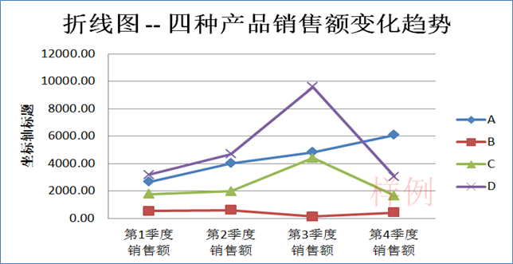
产品 | 第1季度 销售额 | 第2季度 销售额 | 第3季度 销售额 | 第4季度 销售额
A | 2667.60 | 4013.10 | 4836.00 | 6087.90
B | 544.00 | 600.00 | 140.00 | 440.00
C | 1768.41 | 1978.00 | 4412.32 | 1656.00
D | 3182.40 | 4683.50 | 9579.50 | 3060.00

折线图2
完成企业销售收入时间序列数据的折线图。效果如图。
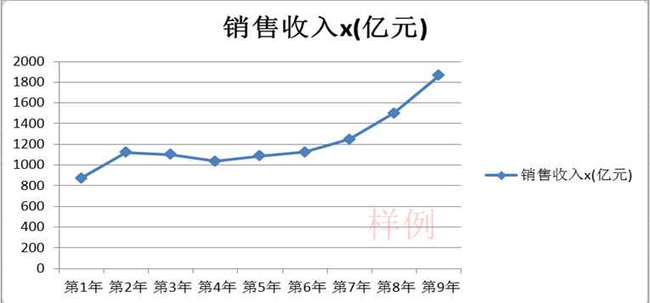
某企业销售收入
年度 | 销售收入x(亿元)
第1年 | 874.5
第2年 | 1121.1
第3年 | 1103.3
第4年 | 1035.2
第5年 | 1089.5
第6年 | 1124
第7年 | 1249
第8年 | 1501.9
第9年 | 1866.4

散点图
完成如图所示散点图。
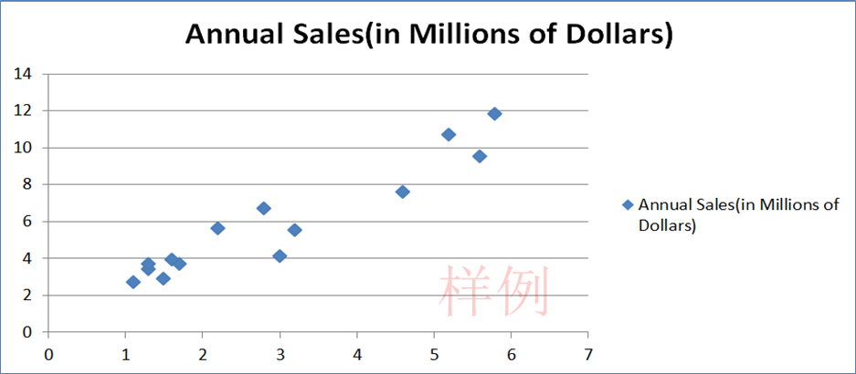
A连锁店面积与年度销售额
Store | Square Feet(Thousands) | Annual Sales(in Millions of Dollars)
001 | 1.7 | 3.7
002 | 1.6 | 3.9
003 | 2.8 | 6.7
004 | 5.6 | 9.5
005 | 1.3 | 3.4
006 | 2.2 | 5.6
007 | 1.3 | 3.7
008 | 1.1 | 2.7
009 | 3.2 | 5.5
010 | 1.5 | 2.9
011 | 5.2 | 10.7
012 | 4.6 | 7.6
013 | 5.8 | 11.8
014 | 3 | 4.1

广告与销售
创建广告投入与产品销售额关系散点图。效果如图所示。
编号 | 广告投入额x | 产品销售额y
1 | 7.49 | 28.39
2 | 6.44 | 26.54
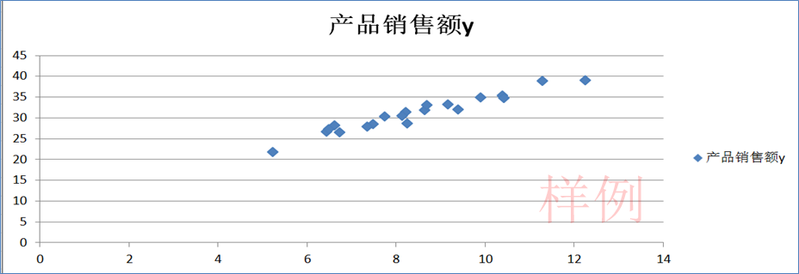
3 | 9.91 | 34.89
4 | 8.65 | 31.79
5 | 11.3 | 38.86
6 | 8.25 | 28.64
7 | 5.23 | 21.75
8 | 6.73 | 26.49
9 | 10.39 | 35.25
10 | 6.62 | 28.09
11 | 6.5 | 27.23
12 | 9.4 | 31.95
13 | 7.35 | 27.78
14 | 10.43 | 34.76
15 | 7.75 | 30.22
16 | 8.22 | 31.29
17 | 9.17 | 33.15
18 | 8.7 | 33.08
19 | 12.25 | 38.99
20 | 8.14 | 30.39

数据条
为左侧表格完成如图所示的“数据条”设置。
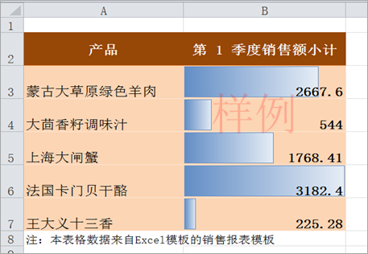
产品 | 第 1 季度销售额小计
蒙古大草原绿色羊肉 | 2667.6
大茴香籽调味汁 | 544
上海大闸蟹 | 1768.41
法国卡门贝干酪 | 3182.4
王大义十三香 | 225.28
注：本表格数据来自Excel模板的销售报表模板

提示：数据条用于显示数据相对大小。数据条的长度代表单元格中的值。
在观察大量数据（如销售报表中最畅销和最滞销的商品）中的较高值和较低值时，数据条尤其有用。

图标集
为左侧表格完成如图所示的“图标集”设置。
规则为：大于等于80的数值为红色旗帜，数值在80到60（含60）为黄色旗帜，60以下为绿色旗帜。规则如图。
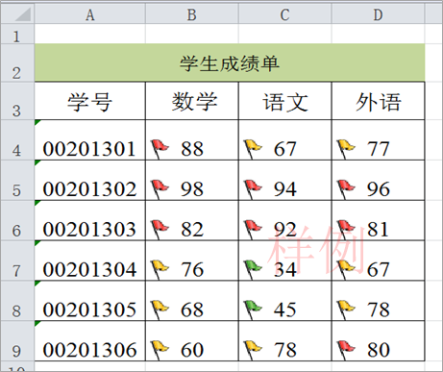
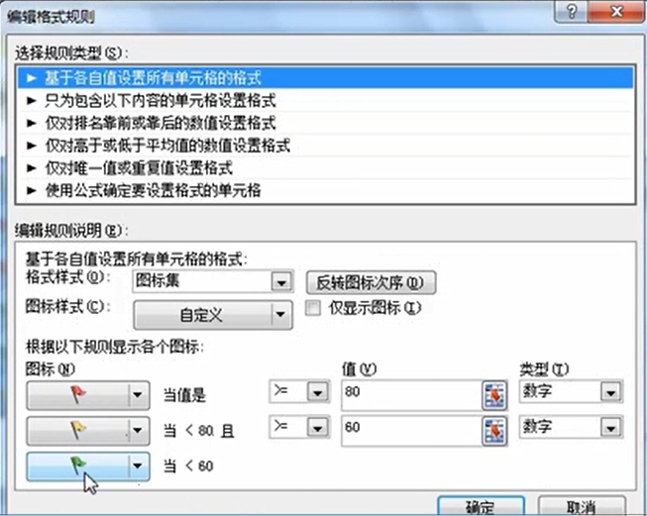
学生成绩单
学号 | 数学 | 语文 | 外语
00201301 | 88 | 67 | 77
00201302 | 98 | 94 | 96
00201303 | 82 | 92 | 81
00201304 | 76 | 34 | 67
00201305 | 68 | 45 | 78
00201306 | 60 | 78 | 80

要求：使用图标集将成绩分为及格与不及格两类
提示：图标集用于对数据进行分类；可以按阈值将数据分为三到五个类别。每个图标代表一个数据类或值的范围。

色阶
将左侧表格完成如图所示的“色阶”设置。
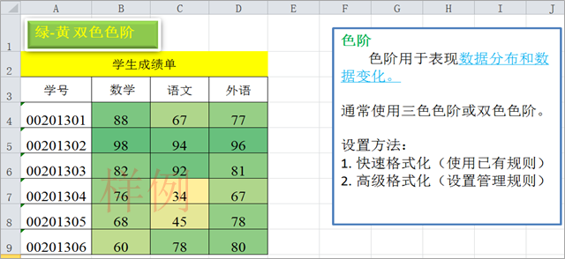
学生成绩单
学号 | 数学 | 语文 | 外语
00201301 | 88 | 67 | 77
00201302 | 98 | 94 | 96
00201303 | 82 | 92 | 81
00201304 | 76 | 34 | 67
00201305 | 68 | 45 | 78
00201306 | 60 | 78 | 80

